使用方法
デジタル度数分布(ver.3.0)のご使用方法
 | ※画像イメージは、2024年度版を例として示しております。
 | ※新設の大学・学部に関しては、過年度との比較はできません。

 | 動作推奨環境
 | 本ツールは下記の動作環境でのご使用を推奨します。推奨環境以外での動作の場合、予期せぬ動作となる場合があります。
 | OS：Microsoft Windows11
 | Officeソフト：Microsoft Excel 2019以降、Microsoft Excel for Microsoft 365(最新版)
 | ※Microsoft、Windows、 Microsoft Excelは、米国Microsoft Corporationの米国およびその他の国における登録商標です。

 | 目次（クリックすると移動します）
 | １．Excelマクロの有効化 | ・・・ | ご使用のPC端末で本ツールを動作させるために行います。
 | ２．大学検索を行う | ・・・ | 度数分布を表示したい大学情報を検索します。
 | ３．度数分布の表示を行う | ・・・ | 度数分布を表示したい大学をピックアップし、度数分布を表示します。
 | ４．過去データを表示する | ・・・ | 表示している大学の過去２か年分のデータを表示します。
 | ５．PDF・Excelシートで保存する | ・・・ | 表示している度数分布をPDF形式、もしくは、XLSX形式で保存します。

１．Excelマクロの有効化

 | 本ツールを開いたとき、下記キャプチャのような「編集を有効にする」、「コンテンツの有効化」というボタンが表示されている場合は、それぞれのボタンをクリックしてください。
 | クリックすると、本ツールの機能がご利用いただけます。※ボタンが表示されない、誤って消してしまった、という場合は、下の手順をご確認ください。

両方とも「有効」にしてください。

 | マクロを有効にしないまま、各ボタンをクリックすると、下記メッセージが表示され、使用することができません。

 | ※「編集を有効にする」が表示されない、もしくは、誤って消してしまった、という場合の対処方法
 | 下記キャプチャの通り、ファイル -> 情報 -> 編集を有効にする をクリックすると編集が有効になります。

画面左上にある「ファイル」をクリックします。

「編集を有効にする」をクリックします。

 | ※「コンテンツの有効化」が表示されない、もしくは、誤って消してしまった、という場合の対処方法
 | 下記キャプチャの通り、ファイル -> オプション-> セキュリティセンター -> セキュリティセンターの設定 -> マクロの設定 で設定を行うと、「コンテンツの有効化」が表示されます。

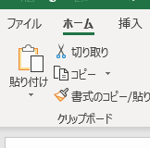

画面左上にある「ファイル」をクリックします。

「警告を表示してすべてのマクロを無効にする」を選択する。

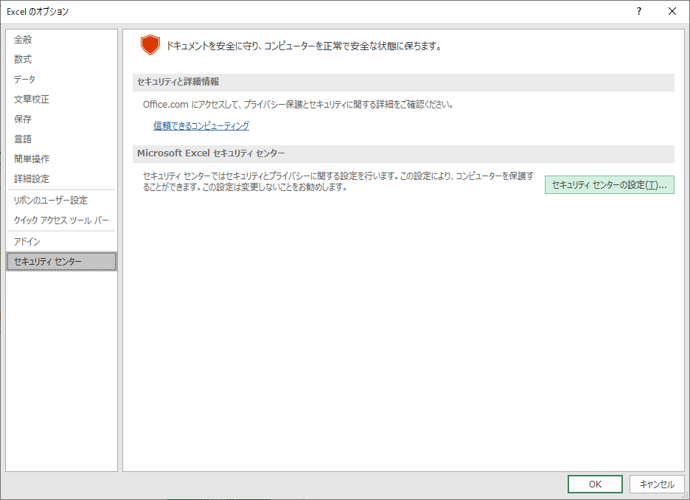
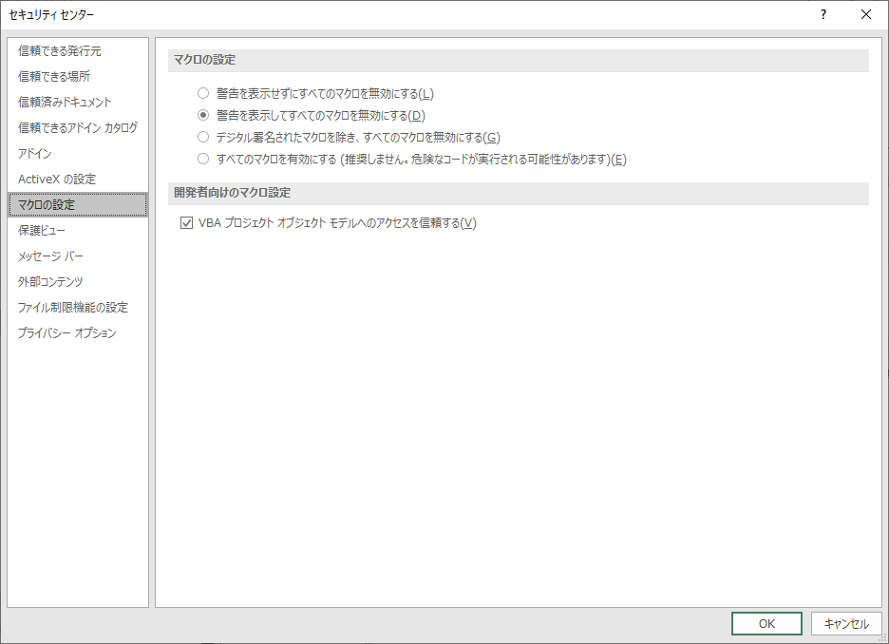

下記のように表示されている場合もあります。
チェックを入れてください。

必ずクリックしてください。
ファイルを一度閉じて再度開くと、「コンテンツの有効化」ボタンが表示されるようになります。
必ずクリックしてください。

 | ※「このファイルのソースが信頼できないため、Microsoftによりマクロの実行がブロックされました。」と表示されマクロが実行できない場合の対処法
 | 本ツールを開いたとき、下記キャプチャのような「このファイルのソースが信頼できないため、Microsoftによりマクロの実行がブロックされました。」というエラーメッセージが表示されている場合、
 | 本ツールを一度閉じ、以下の手順に従ってExcelマクロ実行の許可を行ってください。

 | ※「このファイルのソースが信頼できないため、Microsoftによりマクロの実行がブロックされました。」と表示されマクロが実行できない場合の対処法
 | ①本ツールが格納されているフォルダから本ツールを選択し、右クリック -> プロパティをクリックする。
 | ②セキュリティの「許可する」にチェックをいれて適用ボタンをクリックする。

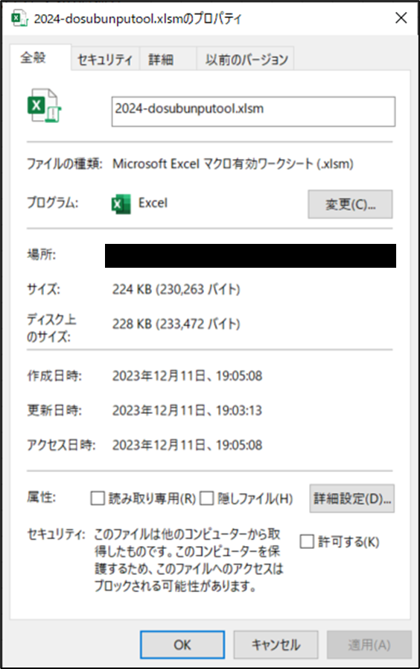
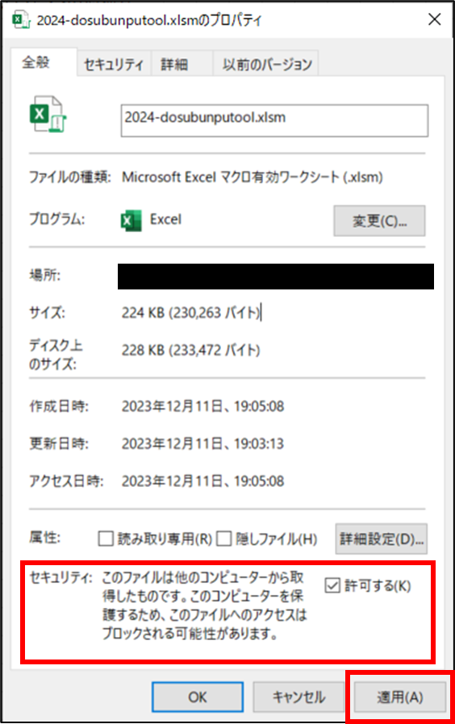

目次へ戻る
２．大学検索を行う

 | まずは、度数分布に表示する大学情報を検索します。
 | シート「度数分布」を表示し、左中段にある「大学検索」を操作します。

 | 下記キャプチャにある、「大学検索」にお探しの大学情報を入力します。
 | ※検索ワードはシート「掲載大学一覧」をご参照ください。
 | ※キーワードは半角スペース、全角スペースで区切ると複数キーワード検索が可能です。
 | ※キーワード、エリア、都道府県、国立/公立/私立/短期 すべてを埋める必要はありません。
 | ※入力した条件の組み合わせに合致する大学情報を検索します。

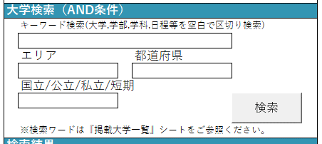
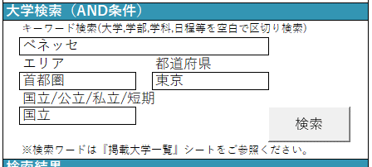
検索条件入力

 | 入力が完了したら「検索」ボタンをクリックします。検索が完了したら、「検索結果」に40件まで検索結果が表示されます。
 | 「検索結果」に希望の大学情報が表示されたら、手順「３．度数分布の表示を行う」に進んでください。
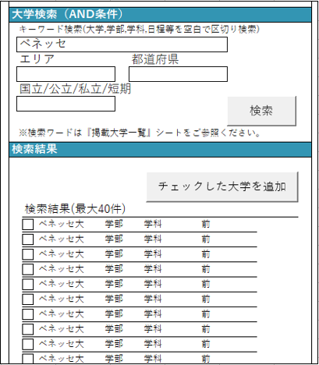

検索結果は最大40件まで表示されます。
希望の大学が見つからない場合は、
シート「掲載大学一覧」からご希望の大学の検索ワードをお探しください。

目次へ戻る
３．度数分布の表示を行う

 | 次に、度数分布表示を行いたい大学の候補を選択します。
 | 前の手順で、得られた検索結果の大学のうち、表示を行いたい大学情報にチェックを入れ、「チェックした大学を追加」をクリックします。
 | そうすると、ツール左上の「度数分布 表示候補」にチェックを入れた大学情報が、追加されます。
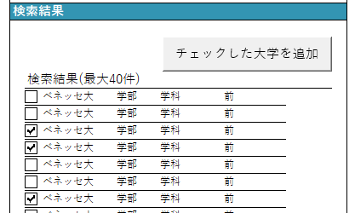

 | 「度数分布 表示候補」に追加された大学情報に、さらにチェックを入れると、度数分布が表示されます。

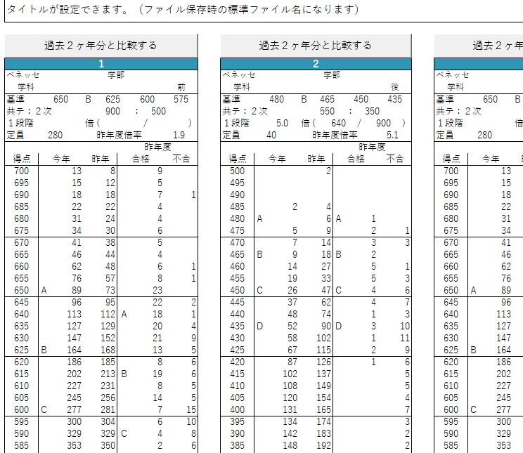

 | 最大４つまでの度数分布が表示されます。
 | チェックを外すと、度数分布が非表示になりますので、切り替えてご利用ください。
 | また、「度数分布 表示候補」の「削除」ボタンをクリックすると、
 | 「度数分布 表示候補」から大学を削除することができますので、再度検索を行い、
 | 大学情報を追加することが可能です。

目次へ戻る
４．過去データを表示する

 | 度数分布に表示している大学の過去２か年分のデータを表示・保存することができます。
 | 度数分布を表示したあと、参照したい大学の度数分布上部にある「過去２か年分と比較する」をクリックします。

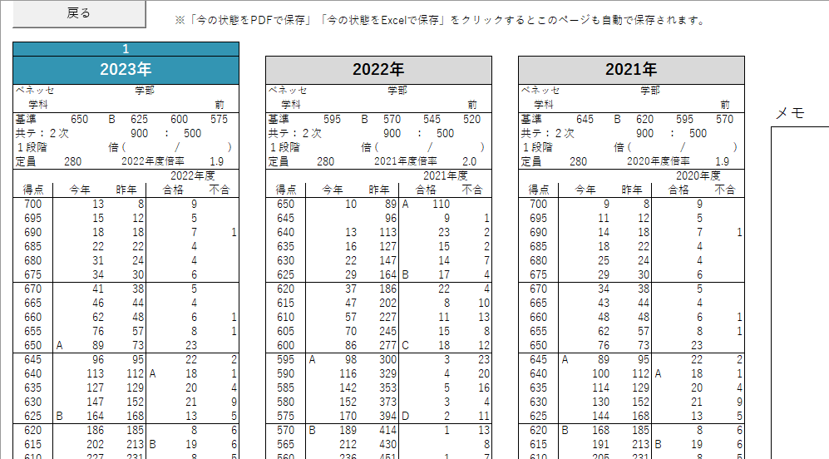

過去２か年分が表示されます。
ただし、新設された募集要項などは、過去データは表示されません。

 | 表示中(後述するPDF・Excel保存の対象となる)のシートは、下記の通りExcel下部にも表示されます。
 | ※表示後、対象の度数分布を削除すると過去データのシートも削除されます。

目次へ戻る
５．PDF・Excelシートで保存する

 | 表示している度数分布(と過去比較)はPDF、もしくは、Excel形式で保存することが可能です。
表示されてるシートすべてが保存されます。

 | 下記キャプチャの「今の状態をPDFで保存」、「今の状態をExcelで保存」をクリックすると、保存用ダイアログが表示されますので、
 | お好きな場所、ファイル名で保存してください。

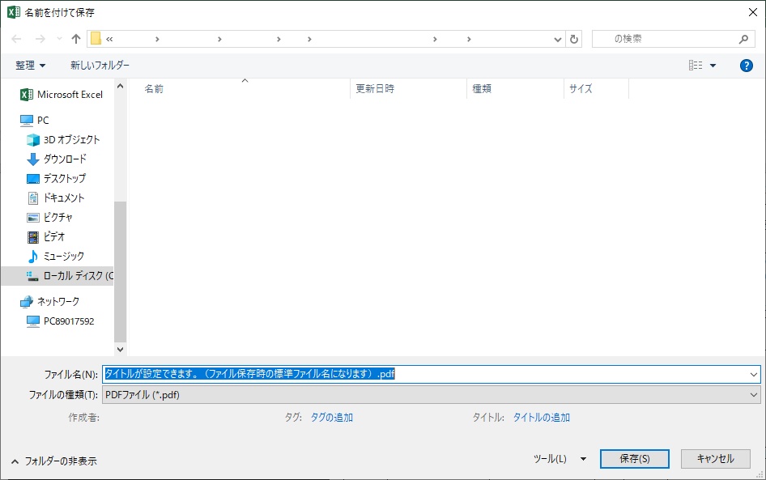

度数分布表示エリアの上部に設定頂いた名称が、
ファイル保存時の標準ファイル名になります。
保存時に変更頂いても構いません。

